Table 1
SWISS MEDICAL CREDENCIALES LOS NUMEROS DE SOCIOS IMPRESCINDIBLES PARA LA LIQUIDACIONES SERIAN: | Regreso a Men

IMPORTANTE Presentación de radiografías A partir del 1º de Noviembre de 2017 no deberán presentar las radiografías pre y post operatorias para las prácticas que se en= cuentran en convenio. Las mismas deberán permanecer en archivo del consultorio para estar a disposición de Swiss Medical ante la necesidad de auditoria por muestreo. La no presentación de Rx queda excluída para aquellos prestadores que contemplen el convenio maxilofacial y cirugía ortognática.
CODIGOS: SWISS MEDICAL: 58 DOCTHOS (planes Family, Global, Grupo Salud, Premium): 127 ATENCIÓN: Docthos Básico o Docthos Plus SIN COBERTURA EN ODONTOLOGÍA MODALIDAD: POR CARNET LÍMITE: 4 prácticas por mes (No incluye la consulta)
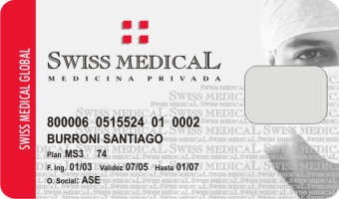 INFORMACION IMPORTANTE CARNET (como identificamos al afiliado)
0515524 01 Número de Socio IMPRESCINDIBLE
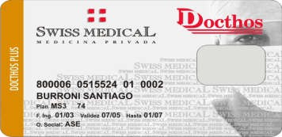
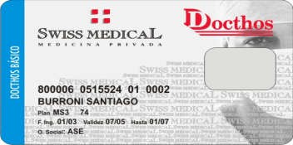
DOCTHOS PLUS Y BASICO SIN COBERTURA EN ODONTOLOGIA CREDENCIALES

